Лист1
ООО "Вент-АСтрой" Тел./факс (831)269-79-53, 413-67-24(моб) E-mail: vent-as@yandex.ru Сайт: www.vent-as.com Адрес: 603016, г.Нижний Новгород, ул. Новикова-Прибоя, д.6

Изображение | Наименование | Цена за п.м./шт | Кол-во в упак. | Стоимость
 | Труба медная 1/4" (6,35 мм), Majdanpek Сербия | 70.00 | 15.00 | 1050.00
 | Труба медная 3/8" (9,52 мм), Majdanpek Сербия | 115.00 | 15.00 | 1725.00
 | Труба медная 1/2" (12,7 мм), Majdanpek Сербия | 155.00 | 15.00 | 2325.00
 | Труба медная 5/8" (15,87мм), Majdanpek Сербия | 220.00 | 15.00 | 3300.00
 | Труба медная 3/4" (19,05 мм), Majdanpek Сербия | 280.00 | 15.00 | 4200.00
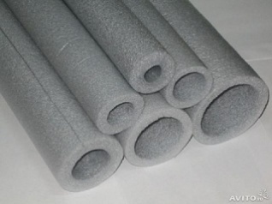 | Теплоизоляция Thermaflex 6/6 | 7.30 | 2.00 | 14.60
 | Теплоизоляция Thermaflex 6/10 | 10.20 | 2.00 | 20.40
 | Теплоизоляция Thermaflex 6/12 | 11.50 | 2.00 | 23.00
 | Теплоизоляция Thermaflex 6/15 | 12.00 | 2.00 | 24.00
 | Теплоизоляция Thermaflex 6/18 | 13.40 | 2.00 | 26.80
 | Рулон самоклеющийся (пенофол) 1м | 150.00 | 1.00 | 150.00
 | Кронштейны 450х390/2.0 1пара | 250.00 | 1.00 | 250.00
 | Кронштейны КУ 650х450/3,0 1пара | 450.00 | 1.00 | 450.00
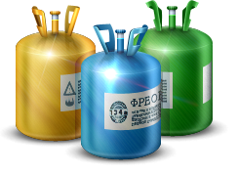
 | Хладон R 410A (1/11,3) | 6500.00 | 1.00 | 6500.00
 | Герметик силиконовый 300 мл (белый) | 180.00 | 1.00 | 180.00
 | Герметик каминный, огнестойкий 310 мл (черный) | 250.00 | 1.00 | 250.00
 | Пена монтажная летняя, 750мл | 330.00 | 1.00 | 330.00
 | Пена монтажная огнестойкая, 750мл | 495.00 | 1.00 | 495.00
 | Припой 15% (1 палка) | 350.00 | 1.00 | 350.00
 | Припой 2% (1 палка) | 150.00 | 1.00 | 150.00
 | Перфолента 0,55х20 (25м) | 170.00 | 1.00 | 170.00
 | Шпилька М8 (2 м) | 70.00 | 1.00 | 70.00
 | Болт 8х16 | 1.50 | 1.00 | 1.50
 | Анкер латунный М8 (10шт) | 10.50 | 1.00 | 10.50
 | Гайка шестигранная М8 | 0.90 | 1.00 | 0.90
 | Шайба плоская 8 | 1.00 | 1.00 | 1.00
 | Перчатки х/б с ПВХ | 50.00 | 2.00 | 100.00
 | Дренаж гофрированный, для трасс кондиционера ф16 | 35.00 | 30.00 | 1050.00
 | Труба металопластиковая д16 | 55.00 | 100.00 | 5500.00
 | Кабель ВВГ 5х1,5 | 47.00 | 30.00 | 1410.00
 | Кабель канал ВВГп 3х1,5 | 27.00 | 30.00 | 810.00
 | Провод ШВВП 2х0,75 | 15.00 | 30.00 | 450.00
 | Саморез для ГКЛ 4,2х13 | 0.50 | 1.00 | 0.50
 | Алюминиевый скотч 50х50 | 170.00 | 1.00 | 170.00
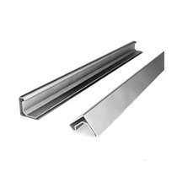
 | Шина монтажная 20 (3м) | 20.00 | 1.00 | 20.00
 | шина монтажная 30 (3м) | 40.00 | 1.00 | 40.00
 | Уголок УГФ-1 | 6.00 | 1.00 | 6.00
 | Уголок УГФ-0 | 5.00 | 1.00 | 5.00
 | Траверса монтажная Т-3 уголок | 37.00 | 3.00 | 111.00
 | Вентилятор канальный пластиковый ВКо 100 Vents* | 500.00 | 1.00 | 500.00
 | Вентилятор канальный пластиковый ВК 100 Vents* | 3100.00 | 1.00 | 3100.00
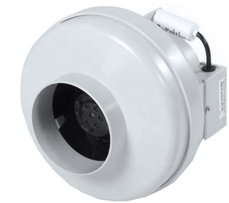
 | Вентилятор канальный пластиковый ВК 125 Vents* | 3200.00 | 1.00 | 3200.00
 | Вентилятор канальный пластиковый ВК 160 Vents* | 3500.00 | 1.00 | 3500.00
 | Вентилятор канальный пластиковый ВК 200 Vents* | 4200.00 | 1.00 | 4200.00
 | Вентилятор канальный пластиковый ВК 250 Vents* | 4500.00 | 1.00 | 4500.00
 | Вентилятор канальный пластиковый ВК 315 Vents* | 5100.00 | 1.00 | 5100.00
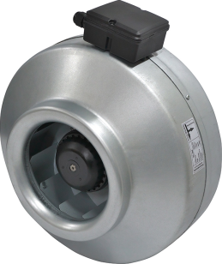
 | Вентилятор канальный в ал.корпусе ф100 | 3390.00 | 1.00 | 3390.00
 | Вентилятор канальный в ал.корпусе ф125 | 3450.00 | 1.00 | 3450.00
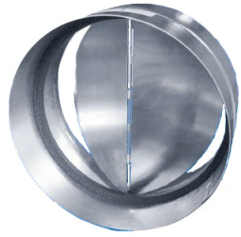
 | Вентилятор канальный в ал.корпусе ф160 | 3900.00 | 1.00 | 3900.00
 | Вентилятор канальный в ал.корпусе ф200 | 4450.00 | 1.00 | 4450.00
 | Вентилятор канальный в ал.корпусе ф250 | 4700.00 | 1.00 | 4700.00
 | Вентилятор канальный в ал.корпусе ф315 | 6500.00 | 1.00 | 6500.00
 | Тепловая завеса Tropick - А9 | 8900.00 | 1.00 | 8900.00
 | Клапан обратный ф100 | 170.00 | 1.00 | 170.00
 | Клапан обратный ф125 | 190.00 | 1.00 | 190.00
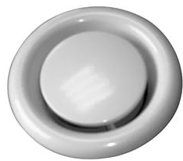
 | Клапан обратный ф160 | 220.00 | 1.00 | 220.00
 | Клапан обратный ф200 | 260.00 | 1.00 | 260.00
 | Клапан обратный ф250 | 400.00 | 1.00 | 400.00
 | Клапан обратный ф315 | 490.00 | 1.00 | 490.00
 | Диффузор 600х600 АПН | 1200.00 | 1.00 | 1200.00
 | Решетка пластиковая 600х600 под АПН | 550.00 | 1.00 | 550.00
 | Диффузор ДПУ - М100 | 90.00 | 1.00 | 90.00
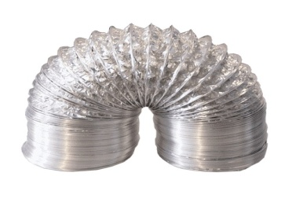
 | Диффузор ДПУ - М125 | 105.00 | 1.00 | 105.00
 | Диффузор ДПУ - М160 | 125.00 | 1.00 | 125.00
 | Диффузор ДПУ - М200 | 175.00 | 1.00 | 175.00
 | Диффузор ДПУ - М250 | 385.00 | 1.00 | 385.00
 | Воздуховод гибкий ф102/10м | 19.00 | 10.00 | 190.00
 | Воздуховод гибкий ф127/10м | 22.00 | 10.00 | 220.00
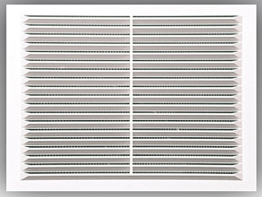
 | Воздуховод гибкий ф160/10м | 31.00 | 10.00 | 310.00
 | Воздуховод гибкий ф203/10м | 36.00 | 10.00 | 360.00
 | Воздуховод гибкий ф254/10м | 50.00 | 10.00 | 500.00
 | Решетка пластиковая 150х150 | 55.00 | 1.00 | 55.00
 | Решетка пластиковая 190х190 | 85.00 | 1.00 | 85.00
 | Решетка пластиковая 300х300 | 150.00 | 1.00 | 150.00

* - Вентилятор компании Vents, Российского произодства, пластиковый корпус+немецкие двигатели Blauberg

